关系图
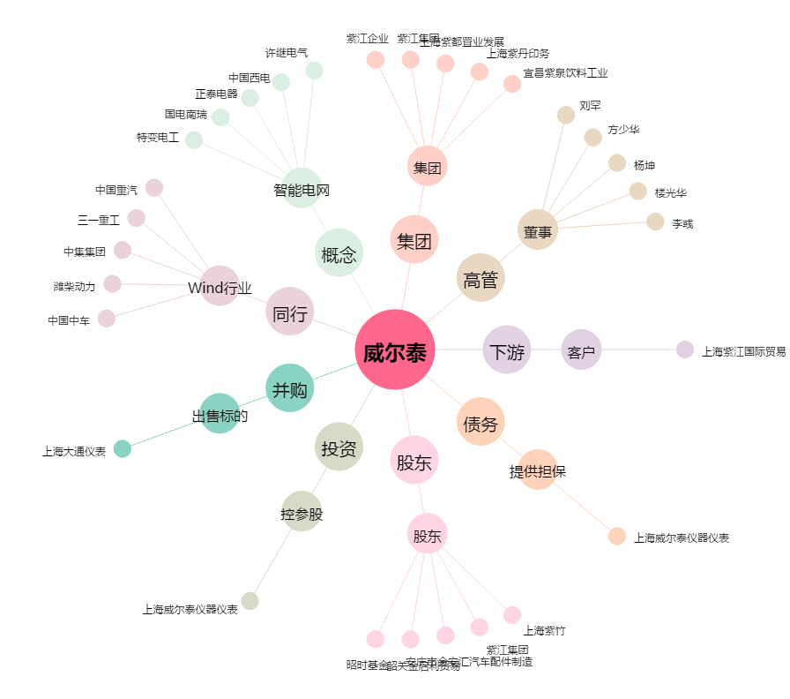
威尔泰[002058.SZ] - 关系概览图

